SCHEMA ESTACIONAMENTO
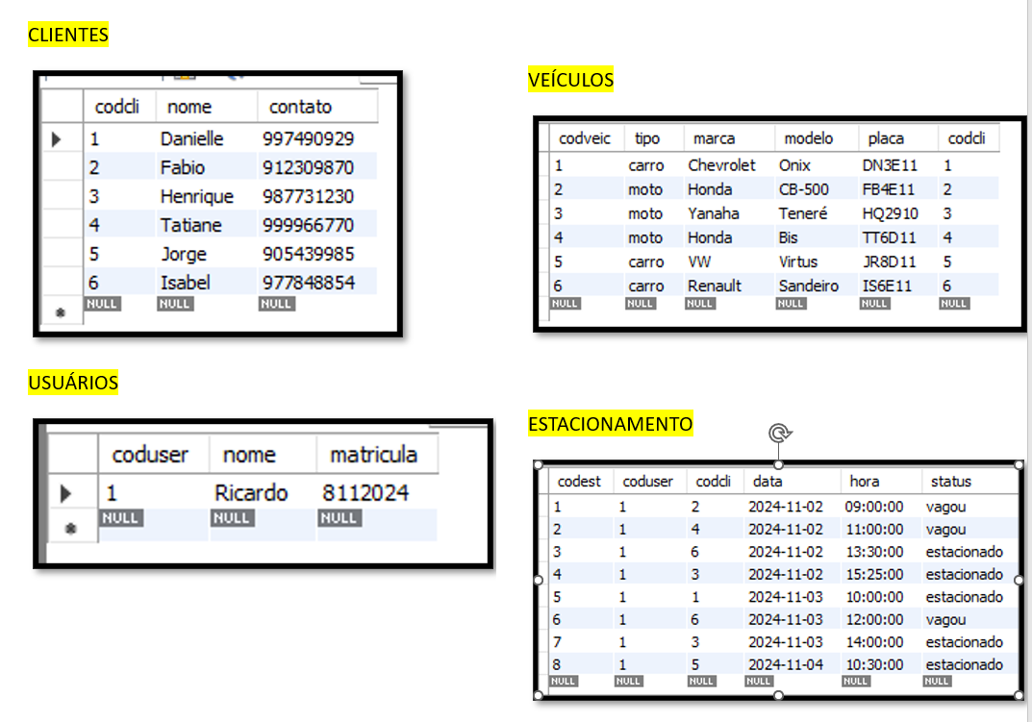

select * from usuarios;
select * from clientes;
select * from veiculos;
select * from estacionamento;

join veiculos v on v.codveic = e.codveic

select e.data, e.hora, c.nome, c.contato, v.tipo, v.placa, v.modelo, e.status
from veiculos v
join clientes c on c.codcli = v.codcli
join veiculos u on v.codcli = u.codcli
join estacionamento e on e.codcli = v.codcli
where e.status = 'estacionado';

